Auditoria CMMI N3
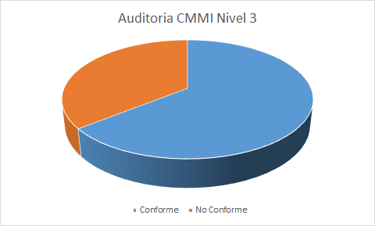
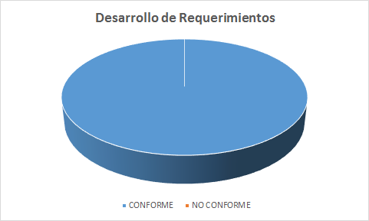
Indice | Proceso | Tarea | Rol | Artefactos Entrada | Artefactos Salida | Conforme / No Conforme
 | Desarrollo de Requerimientos
SG 1 | Desarrollar los requisitos del cliente
SP 1.1 | Reducir las necesidades. | Entrevista con el cliente | Jefe de Proyecto | Analisis preliminar | T.E.C. | Confome
SP 1.2 | Transformar las necesidades de las partes interesadas en requisitos de clientes. | Realizar ERS | Jefe de Proyecto | Administracion de requerimientos | E.R.S. | Conforme
SG 2 | Desarrollar los requisitos de producto
SP 2.1 | Establecer los requisitos de producto y componente | Establecer los requisitos de hardware y software | Analista | Modelo de casos de usos | E.R.S. | Conforme
SP 2.2 | Asignar los requisitos de componente de productos | Designar los requisitos de hardware y software | Analista | Administracion de requerimientos | E.R.S. | Conforme
SP 2.3 | Identificar los requisitos de la interfaz | Identificacion de el ambiente | Analista | Administracion de requerimientos | E.R.S. | Conforme
SG 3 | Analizar y validar los requisitos
SP 3.1 | Establecer los conceptos y los escenarios de la operacion | Establecer escenarios | Jefe de Proyecto | Plan de revisiones | Plan de Proyecto | Conforme
SP 3.2 | Estalecer una definicion de la funcionalidad | Establecer alcance del proyecto | Jefe de Proyecto | Plan de proyecto | ERS | Conforme
SP 3.3 | Analizar los requisitos | Analisis de requerimientos | Jefe de Proyecto | Analisis preliminar | Plan de Proyecto | Conforme
SP 3.4 | Analizar los requisitos para conseguir equilibrio | Analisis de requerimientos | Jefe de Proyecto | Modelo de Casos de Uso | ERS | Conforme
SP 3.5 | Validar los requisitos | Realizar ERS | Jefe de Proyecto | E.R.S. | ERS | Conforme

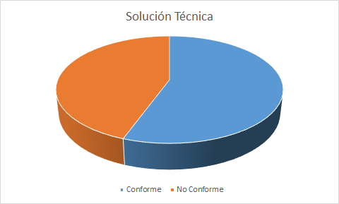
 | Solución Técnica
SG 1 | Seleccionar soluciones para los componentes del producto
SP 1.1 | Desarrollar alternativas detalladas y criterios de selección | Estimar esfuerzo para analisis y diseño | Analista | ERS | ERS | No Conforme
SP 1.2 | Evolucionar conceptos operacionales y escenarios | Definir Patrones y Clases | Analista | ERS | ERS, Analisis Preiiminar | No Conforme
SP 1.3 | Seleccionar soluciones para los componentes del producto. | Realizar Analisis | Analista | ERS | ERS, Analisis Preiiminar | No Conforme
SG 2 | Crear el diseño.
SP 2.1 | Diseñar el producto o los componentes del producto | Diseñar Componentes y Programas | Arquitecto de Software | Modelo de Diseño | Especificacion de Ambientes | Conforme
SP 2.2 | Establecer un paquete de datos técnicos | Analisis Preliminar | Jefe de Proyecto | ERS | Modelo de Diseño | Conforme
SP 2.3 | Diseñar interfaces utilizando criterios. | Diseñar Intefaces y Comunicaciones | Arquitecto de Software | Modelo de Diseño | ERS | Conforme
SP 2.4 | Realizar los análisis de construcción, compra o reutilización. | Realizar Analisis | Jefe de Proyecto | Analisis Preliminar | Analisis Preliminar | Conforme
SG 3 | Implementar el diseño del producto.
SP 3.1 | Implementar el diseño | Implementar Componentes y Programas | Programador | ERS, Modelo de Diseño | ERS, Modelo de Diseño | Conforme
SP 3-2 | Desarrollar la documentación de soporte del producto. | Realizar Manuales | Arquitecto de Software | ERS | Manual | No Conforme

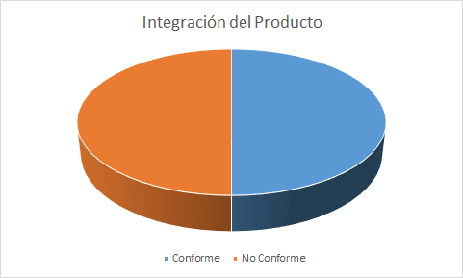
 | Integración del producto
SG 1 | Preparar la integración del producto
SP 1.1 | Determinar la secuencia de integración | Planificar instalación e integración | Administrador de ambientes - Arquitecto - Integrador de sistemas | Especificacion de ambientes - Modelo de diseño - Plan de administracion - Plan de proyecto | Carta Gantt (Actualizado) - Plan de proyecto | Conforme
SP 1.2 | Establecer el entorno de integración del producto | Chequear ambiente actual | Administrador de ambientes - Arquitecto | CheckList de ambientes - Especificacion de ambientes - Modelo de diseño | CheckList de ambientes - Especificacion de ambientes - Modelo de diseño | Conforme
SP 1.3 | Establecer los criterios y procedimientos de integración del producto | Elaborar manual de instalación | Documentador | Manual de instalacion | Manual de instalacion (Actualizado) | No Conforme
SG 2 | Asegurar la compatibilidad de las interfaces | Realizar pruebas de integración | Testeador | Plan de pruebas - Planilla de casos de prueba | Sumario de la evaluacion de pruebas | Conforme
SP 2.1 | Revisar la completitud de las revisiones de las interfaces | Realizar pruebas de integración | Testeador | Plan de pruebas - Planilla de casos de prueba | Sumario de la evaluacion de pruebas | Conforme
SP 2.2 | Administrar las interfaces | Instalar y configurar ambiente | Administrador de ambientes - Arquitecto - Cliente | ChaeckList de ambientes - Especificacion de ambientes - Modelo de diseño | ChaeckList de ambientes - Especificacion de ambientes - Modelo de diseño | No Conforme
SG 3 | Integrar los componentes del producto y entregar el producto
SP 3.1 | Confirmar que los componentes del producto están listos para la integración | Realizar pruebas de instalación en certificación | Cliente - Testeador | Sumario de la evaluacion de pruebas | Sumario de la evaluacion de pruebas | No Conforme
SP 3.2 | Integrar los componentes del producto | Integrar piezas de software | Arquitecto - Integrador de sistemas | Modelo de diseño - Plan de proyecto | Modelo de diseño - Plan de proyecto | No Conforme
SP 3.3 | Evaluar las integraciones de los componentes del producto ya integrados | Identificar piezas de software para instalación | Integrador de sistemas | Planilla de administracion de requerimientos | Planilla de administracion de requerimientos | Conforme
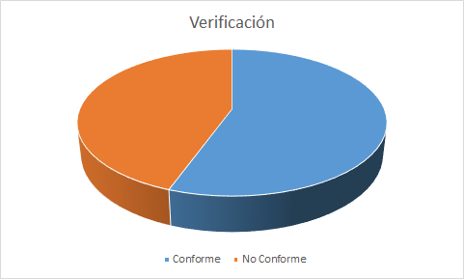
sp 3.4 | Empaquetar y entregar el producto o componente | Realizar paso a producción | Cliente | Producto | Producto | No Conforme

 | Verificación
SG 1 | Preparar la verificación
SP 1.1 | Seleccionar los productos de trabajo para la verificación | Generar plan de Prueba | Jefe de Proyecto | Especificacion de Ambientes | Plan de Prueba | Conforme
SP 1.2 | Establecer el entorno de verificación. | Generar plan de Prueba | Jefe de Proyecto | Especificacion de Ambientes | Plan de Prueba | Conforme
SP 1.3 | Establecer los procedimientos y criterios de verificación | Generar plan de Prueba | Jefe de Proyecto | E.R.S. | Plan de Prueba | Conforme
SG 2 | Realizar revisions por terceros | Aplicar plan de Prueba | Testeador | Modelo de Analisis | Plan de Revisiones | No Conforme
SP 2.1 | Preparar revisiones por terceros. | Aplicar plan de Prueba | Arquitecto | Modelo de Analisis | Plan de Revisiones | No Conforme
SP 2.2 | Realizar revisiones por terceros. | Verificar | Arquitecto | Modelo de Analisis | Plan de Revisiones | No Conforme
SP 2.3 | Analizar resultados de revisiones por terceros. | Ejecutar y Analizar revisiones | Jefe de Proyecto | Plan de Prueba | Plan de Revisiones | No Conforme
SG 3 | Verificar los productos de trabajo seleccionados
SP 3.1 | Realizar la verificación | Verificar | Testeador | Plan de Prueba, Plan de Proyecto | Plan de Revisiones | Conforme
SP 3.2 | Analizar los resultados de la verificación e identificar las acciones correctivas | Ejecutar y Analizar revisiones | Jefe de Proyecto | Modelo de Analisis, Plan de Prueba, Plan de Proyecto | Plan de Revisiones | Conforme

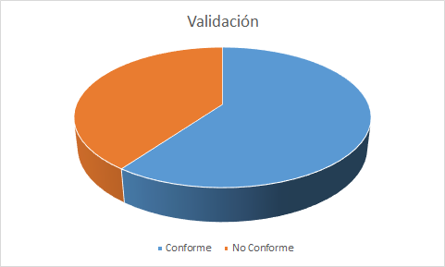
 | Validación
SG 1 | Preparar la validación.
SP 1.1 | Seleccionar los productos a validar. | Preparar plan de Revision | Jefe de Proyecto | Especificacion de Ambientes | Plan de Prueba | Conforme
SP 1.2 | Establecer el entorno de validación. | Preparar plan de Revision | Jefe de Proyecto | Especificacion de Ambientes | Plan de Prueba | Conforme
SP 1.3 | Establecer los procedimientos y criterios de validación. | Preparar plan de Revision | Jefe de Proyecto | E.R.S. | Plan de Prueba | Conforme
SG 2 | Validar los productos o componentes de los productos.
SP 2.1 | Realizar la validación. | Validar | Testeador | Modelo de Analisis, Plan de Prueba, Plan de Proyecto | Plan de Revisiones | No Conforme
SP 2.2 | Analizar los resultados de la validación. | Ejecutar y Analizar revisiones | Jefe de Proyecto | Modelo de Analisis, Plan de Prueba, Plan de Proyecto | Plan de Revisiones | No Conforme

